8 SOM.ALS
Excel cursus gevorderd
Functie SOM.ALS
Functie SOM.ALS grote hoeveelheid bedragen overzichtelijk maken
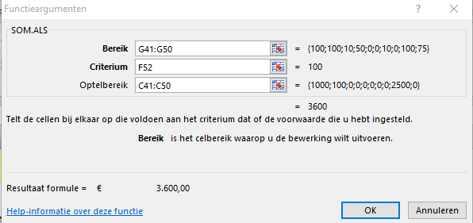
1 | Maak in het kasboek een overzicht van de ontvangsten en uitgaven in cel zichtbaar
2 | Typ = in de cel G51 en voer de functie SOM.ALS in
3 | Selecteer in het venster Bereik de code reeks van G kolom van de codes
4 | Het Criterium is de code die bij de uitgave of ontvangsten hoort ( F51 )
5 | Optelbereik is de reeks met de bijbehorende bedragen in de C kolom Ontvangsten
6 | Herhaal de Functie ook voor de Uitgaves
7 | Bereken de BTW in kolom H en het totaal incl. bedrag in kolom I

 |  | Voorbeeld
Voorbeeld Kasboek
Periode: | dec 2015 |  |  |  |  |  | Saldo
 |  | ONTVANGSTEN |  | UITGAVEN
Datum | Omschrijving | bedrag | BTW | bedrag | BTW | Code nummer
2009-01-01 | Saldo vorige maand | € 200.00 |  |  | € - | onderwerpen | € 200.00
2009-01-02 | Loon | € 1,000.00 | € 190.00 |  | € - | 100 | € 1,390.00
2009-01-03 | verkoop | € 100.00 | € 19.00 |  | € - | 100 | € 1,509.00
2009-01-04 | Advertenties |  | € - | € 75.00 | € 14.25 | 10 | € 1,419.75
2009-01-05 | kantoorbenodigheden |  | € - | € 15.00 | € 2.85 | 50 | € 1,401.90
2009-01-26 | muis |  | € - | € 33.00 | € 6.27 | 50 | € 1,362.63
2009-01-27 |  |  | € - |  | € - |  | € 1,362.63
2009-01-28 | Advertenties |  | € - | € 112.00 | € 21.28 | 10 | € 1,229.35
2009-01-29 |  |  | € - |  | € - |  | € 1,229.35
2009-01-30 | Loon | € 2,500.00 | € 475.00 |  | € - | 100 | € 4,204.35
2009-01-31 | Belasting |  | € - | € 1,000.00 | € 190.00 | 75 | € 3,014.35
 |  | € 3,800.00 | € 684.00 | € 1,235.00 | € 234.65 |  | € 3,014.35 | Totaal incl.
globaal overzicht meeste uitgaves en inkomsten |  |  | inkomsten | code | 100 | € 3,600.00 | € 756.00 | € 4,356.00
 |  |  | kleine uitgaves | code | 50 | € 48.00 | € 10.08 | € 58.08
 |  |  | Belasting | code | 75 | € 1,000.00 | € 210.00 | € 1,210.00
 |  |  | Advertenties | code | 10 | € 187.00 | € 39.27 | € 226.27
 |  |  |  |  |  | Bedrag | excl. | incl.
 |  | Opdracht
Kasboek
Periode: | Dec 2015 |  |  |  |  |  | Saldo
 |  | ONTVANGSTEN |  | UITGAVEN |  |  | 3,014.35
Datum | Omschrijving | bedrag | BTW | bedrag | BTW | Code nr
2009-01-01 | Saldo vorige maand | € 200.00 |  |  |  | onderwerpen | 200.00
2009-01-02 | Loon | € 1,000.00 | € 190.00 |  | € - | 100
2009-01-03 | verkoop | € 100.00 | € 19.00 |  | € - | 100
2009-01-04 | Advertenties |  | € - | € 75.00 | € 14.25 | 10
2009-01-05 | kantoorbenodigheden |  | € - | € 15.00 | € 2.85 | 50
2009-01-26 | muis |  | € - | € 33.00 | € 6.27 | 50
2009-01-27 |  |  | € - |  | € -
2009-01-28 | Advertenties |  | € - | € 112.00 | € 21.28 | 10
2009-01-29 |  |  | € - |  | € -
2009-01-30 | Loon | € 2,500.00 | € 475.00 |  | € - | 100
2009-01-31 | Belasting |  | € - | € 1,000.00 | € 190.00 | 75
 |  | € 3,800.00 | € 684.00 | € 1,235.00 | € 234.65 |  | 3,014.35 | Totaal inc.
globaal overzicht meeste uitgaves en inkomsten |  |  | inkomsten | code | 100
 |  |  | kleine uitgaves | code | 50
 |  |  | Belasting | code | 75
 |  |  | Advertenties | code | 10
 |  |  |  |  |  | Bedrag | Excl. | incl.

